changement auto 5%-15%
Changement automatique de profil

Tests sur données (data1-2-3-5, 7 profils) avec bruit à 5%, 5 capteurs à 15% de bruit pendant 24h chaque mois

 |  | DATA 1, 7 profiles, 5-15%, 1 feedback/heure |  |  |  |  |  |  |  |  |  |  | DATA 1, 7 profiles, 5-15%, 1 feedback/semaine

 |  | data1_profile.csv |  |  |  |  |  |  |  |  |  |  | data1_profile.csv
 |  | Mois 1 | Mois 2 | Mois 3 | Mois 4 |  |  |  |  |  |  |  | Mois 1 | Mois 2 | Mois 3 | Mois 4
 | TP | 1 | 12 | 13 | 14 |  |  |  |  |  |  | TP | 0 | 11 | 14 | 12
 | TN | 732 | 732 | 731 | 730 |  |  |  |  |  |  | TN | 662 | 660 | 826 | 660
 | FP | 0 | 0 | 0 | 0 |  |  |  |  |  |  | FP | 0 | 0 | 0 | 0
 | FN | 11 | 0 | 0 | 0 |  |  |  |  |  |  | FN | 10 | 1 | 0 | 0

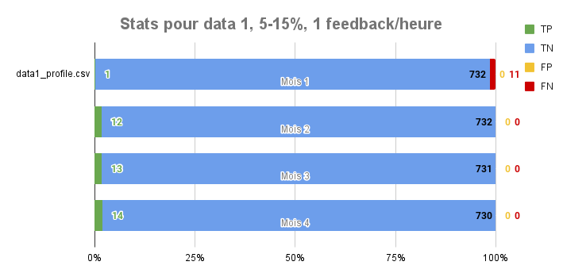
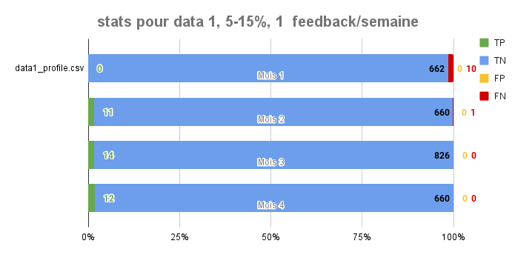

 |  | DATA 2, 7 profiles, 5-15%, 1 feedback/heure
 |  |  |  |  |  |  |  |  |  |  |  |  | DATA 2, 7 profiles, 5-15%, 1 feedback/semaine
 |  | data2_profile.csv
 |  | Mois 1 | Mois 2 | Mois 3 | Mois 4 |  |  |  |  |  |  |  | data2_profile.csv
 | TP | 0 | 12 | 13 | 12 |  |  |  |  |  |  |  | Mois 1 | Mois 2 | Mois 3 | Mois 4
 | TN | 732 | 732 | 730 | 732 |  |  |  |  |  |  | TP | 0 | 10 | 13 | 12
 | FP | 0 | 0 | 0 | 0 |  |  |  |  |  |  | TN | 662 | 660 | 826 | 660
 | FN | 12 | 0 | 1 | 0 |  |  |  |  |  |  | FP | 0 | 0 | 0 | 0
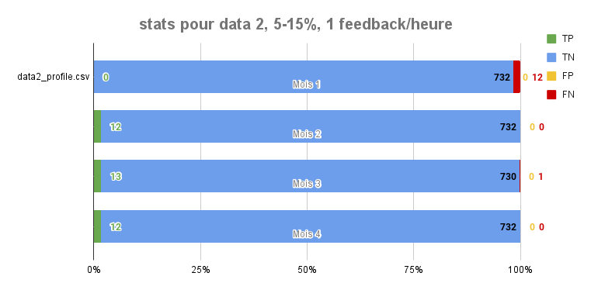
 |  |  |  |  |  |  |  |  |  |  |  | FN | 10 | 2 | 1 | 0

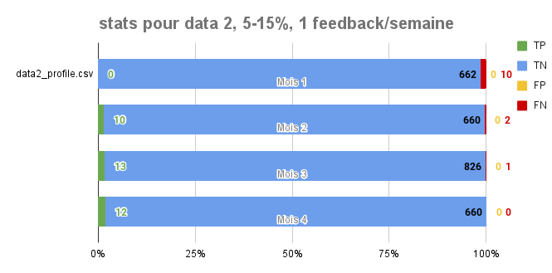

 |  | DATA 3, 2 profiles, 5-15%, 1 feedback/heure
 |  |  |  |  |  |  |  |  |  |  |  |  | DATA 3, 2 profiles, 5-15%, 1 feedback/semaine
 |  | data3_profile.csv
 |  | Mois 1 | Mois 2 | Mois 3 | Mois 4 |  |  |  |  |  |  |  | data3_profile.csv
 | TP | 2 | 12 | 14 | 13 |  |  |  |  |  |  |  | Mois 1 | Mois 2 | Mois 3 | Mois 4
 | TN | 732 | 732 | 730 | 731 |  |  |  |  |  |  | TP | 1 | 9 | 15 | 12
 | FP | 0 | 0 | 0 | 0 |  |  |  |  |  |  | TN | 663 | 660 | 825 | 660
 | FN | 10 | 0 | 0 | 0 |  |  |  |  |  |  | FP | 0 | 0 | 0 | 0
 |  |  |  |  |  |  |  |  |  |  |  | FN | 8 | 3 | 0 | 0
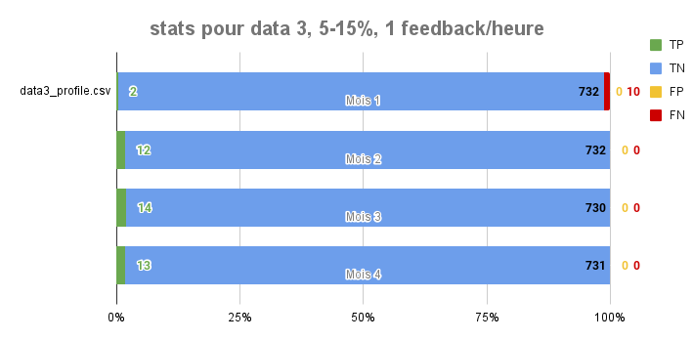
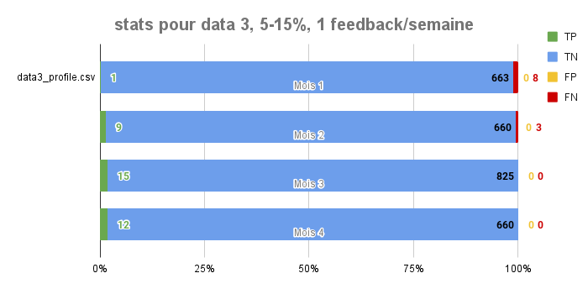

 |  | DATA 4, 2 profiles, 5-15%, 1 feedback/heure |  |  |  |  |  |  |  |  |  |  | DATA 4, 2 profiles, 5-15%, 1 feedback/semaine

 |  | data4_profile.csv |  |  |  |  |  |  |  |  |  |  | data4_profile.csv
 |  | Mois 1 | Mois 2 | Mois 3 | Mois 4 |  |  |  |  |  |  |  | Mois 1 | Mois 2 | Mois 3 | Mois 4
 | TP | 19 | 49 | 51 | 52 |  |  |  |  |  |  | TP | 9 | 41 | 62 | 46
 | TN | 693 | 693 | 690 | 689 |  |  |  |  |  |  | TN | 635 | 621 | 775 | 620
 | FP | 0 | 0 | 0 | 0 |  |  |  |  |  |  | FP | 0 | 0 | 0 | 1
 | FN | 31 | 2 | 3 | 3 |  |  |  |  |  |  | FN | 28 | 3 | 3 | 5
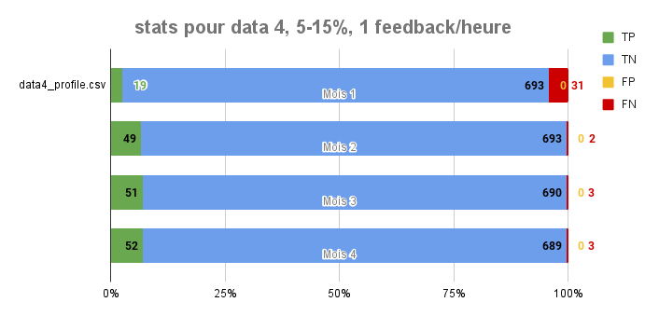

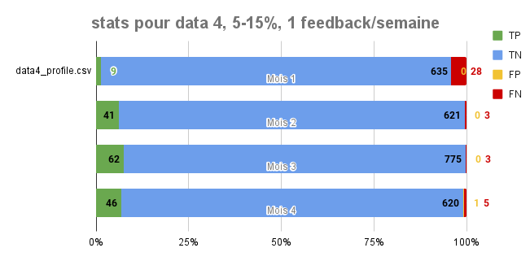

 |  | DATA 5, 7 profiles, 5-15%, 1 feedback/heure |  |  |  |  |  |  |  |  |  |  | DATA 5, 2 profiles, 5-15%, 1 feedback/semaine

 |  | data5_profile.csv |  |  |  |  |  |  |  |  |  |  | data5_profile.csv
 |  | Mois 1 | Mois 2 | Mois 3 | Mois 4 |  |  |  |  |  |  |  | Mois 1 | Mois 2 | Mois 3 | Mois 4
 | TP | 16 | 30 | 37 | 33 |  |  |  |  |  |  | TP | 0 | 30 | 31 | 31
 | TN | 713 | 713 | 706 | 709 |  |  |  |  |  |  | TN | 641 | 641 | 809 | 641
 | FP | 0 | 0 | 0 | 0 |  |  |  |  |  |  | FP | 0 | 0 | 0 | 0
 | FN | 15 | 1 | 1 | 2 |  |  |  |  |  |  | FN | 31 | 1 | 1 | 3

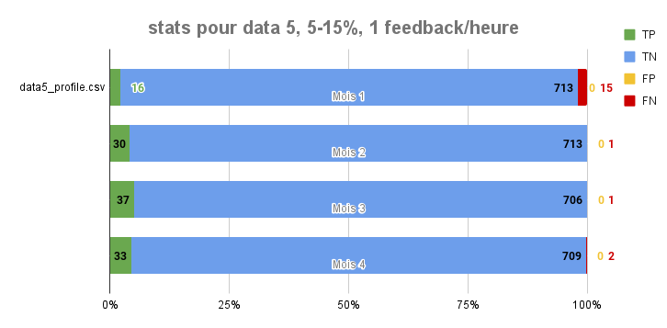
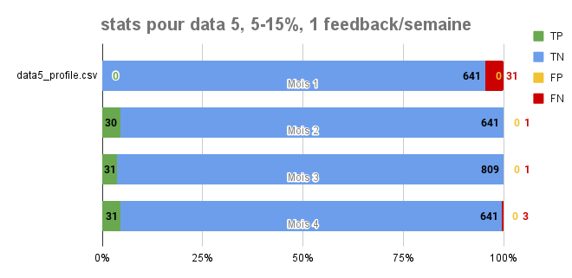

 |  | data1.csv 15% |  |  |  | data2.csv 15% |  |  |  | data3.csv 15% |  |  |  | data4.csv 15%
 |  | Mois 1 | Mois 2 | Mois 3 | Mois 4 | Mois 1 | Mois 2 | Mois 3 | Mois 4 | Mois 1 | Mois 2 | Mois 3 | Mois 4 | Mois 1 | Mois 2 | Mois 3 | Mois 4
 | TP
 | TN
 | FP
 | FN

Création AUTO -2profils- 0% & 5
Création et changement automatique de profil

Tests sur Data1-2-3 , 2 profils
Le bruit est généré sur les 4 mois
1 jour de changement automatique

 |  | DATA 1, 2 profiles, 0%, 1 feedback/heure
 |  |  |  |  |  |  |  |  |  |  | DATA 3, 2 profiles, 0%, 1 feedback/heure
 |  | data1_profile.csv |  |  |  |  | DATA 2, 2 profiles, 0%, 1 feedback/heure
 |  | Mois 1 | Mois 2 | Mois 3 | Mois 4 |  |  |  |  |  |  | data3_profile.csv
 | TP | 1 | 11 | 11 | 14 |  | data2_profile.csv |  |  |  |  | Mois 1 | Mois 2 | Mois 3 | Mois 4
 | TN | 732 | 732 | 732 | 729 |  | Mois 1 | Mois 2 | Mois 3 | Mois 4 | TP | 11 | 11 | 49 | 19
 | FP | 0 | 0 | 0 | 0 | TP | 11 | 49 | 49 | 57 | TN | 694 | 732 | 694 | 724
 | FN | 11 | 1 | 1 | 1 | TN | 694 | 694 | 694 | 686 | FP | 0 | 0 | 0 | 0
stats pour data 1, 0%, 1 feedback/heure
 |  |  |  |  |  | FP | 0 | 0 | 0 | 0 | FN | 39 | 1 | 1 | 1
stats pour data 3, 0%, 1 feedback/heure
 |  |  |  |  |  | FN | 39 | 1 | 1 | 1

stats pour data 2, 0%, 1 feedback/heure

 |  | DATA 1, 2 profiles, 5%, 1 feedback/heure
 |  |  |  |  |  |  |  |  |  |  | DATA 3, 2 profiles, 5%, 5 feedback/heure
 |  | data1_profile.csv |  |  |  |  | DATA 2, 2 profiles, 5%, 1 feedback/heure
 |  | Mois 1 | Mois 2 | Mois 3 | Mois 4 |  |  |  |  |  |  | data3_profile.csv
 | TP | 3 | 11 | 11 | 14 |  | data2_profile.csv |  |  |  |  | Mois 1 | Mois 2 | Mois 3 | Mois 4
 | TN | 732 | 732 | 732 | 729 |  | Mois 1 | Mois 2 | Mois 3 | Mois 4 | TP | 23 | 12 | 49 | 20
 | FP | 0 | 0 | 0 | 0 | TP | 23 | 50 | 50 | 58 | TN | 693 | 732 | 693 | 722
 | FN | 9 | 1 | 1 | 1 | TN | 694 | 694 | 694 | 686 | FP | 0 | 0 | 0 | 0
 |  |  |  |  |  | FP | 0 | 0 | 0 | 0 | FN | 27 | 0 | 1 | 0
 |  |  |  |  |  | FN | 27 | 0 | 0 | 0
stats pour data 1, 5%, 1 feedback/heure
stats pour data 2, 5%, 1 feedback/heure
stats pour data 3, 5%, 1 feedback/heure

Création AUTO -7profils- 0% & 5
Création et changement automatique de profil

Tests sur Data1-2-3-4-5 , 7 profils
Le bruit est généré sur les 4 mois
2 jours de changement automatique, les 2 premiers jours ont le meme profil

DATA 1, 7profiles, 0%, 1 feedback/heure
 |  |  |  |  | DATA 2, 7profiles, 0%, 1 feedback/heure |  |  |  |  | DATA 3, 7profiles, 0%, 1 feedback/heure |  |  |  |  |  | DATA 4, 7profiles, 0%, 1 feedback/heure
 | data1_profile.csv |  |  |  |  |  |  |  |  |  |  |  |  |  |  |  |  |  |  |  | DATA 5, 7profiles, 0%, 1 feedback/heure
 | Mois 1 | Mois 2 | Mois 3 | Mois 4 |  | data2_profile.csv |  |  |  |  | data3_profile.csv |  |  |  |  |  | data4_profile.csv
TP | 1 | 12 | 13 | 14 |  | Mois 1 | Mois 2 | Mois 3 | Mois 4 |  | Mois 1 | Mois 2 | Mois 3 | Mois 4 |  |  | Mois 1 | Mois 2 | Mois 3 | Mois 4 |  | data5_profile.csv
TN | 732 | 732 | 731 | 730 | TP | 0 | 12 | 14 | 12 | TP | 0 | 11 | 14 | 13 |  | TP | 15 | 50 | 52 | 53 |  | Mois 1 | Mois 2 | Mois 3 | Mois 4
FP | 0 | 0 | 0 | 0 | TN | 744 | 732 | 730 | 732 | TN | 732 | 732 | 730 | 731 |  | TN | 693 | 693 | 693 | 693 | TP | 16 | 29 | 36 | 33
FN | 11 | 0 | 0 | 0 | FP | 0 | 0 | 0 | 0 | FP | 0 | 0 | 0 | 0 |  | FP | 0 | 0 | 0 | 0 | TN | 713 | 713 | 706 | 706
 |  |  |  |  | FN | 12 | 2 | 0 | 0 | FN | 12 | 1 | 0 | 0 |  | FN | 36 | 1 | 2 | 1 | FP | 0 | 0 | 0 | 0
 |  |  |  |  |  |  |  |  |  |  |  |  |  |  |  |  |  |  |  |  | FN | 15 | 2 | 2 | 2
stats pour data 1, 0%, 1 feedback/heure
stats pour data 2, 0%, 1 feedback/heure
stats pour data 3, 0%, 1 feedback/heure
stats pour data 4, 0%, 1 feedback/heure
stats pour data 5, 0%, 1 feedback/heure

DATA 1, 7profiles, 5%, 1 feedback/heure |  |  |  | 8 profiles
 |  |  |  |  | DATA 2, 7profiles, 5%, 1 feedback/heure |  |  |  |  | DATA 3, 7profiles, 5%, 1 feedback/heure |  |  |  | 8 profiles | DATA 4, 7profiles, 5%, 1 feedback/heure
 | data1_profile.csv |  |  |  |  |  |  |  |  |  |  |  |  |  |  |  |  |  |  |  | DATA 5, 7profiles, 5%, 1 feedback/heure
 | Mois 1 | Mois 2 | Mois 3 | Mois 4 |  | data2_profile.csv |  |  |  |  | data3_profile.csv |  |  |  |  | data4_profile.csv
TP | 1 | 9 | 9 | 11 |  | Mois 1 | Mois 2 | Mois 3 | Mois 4 |  | Mois 1 | Mois 2 | Mois 3 | Mois 4 |  | Mois 1 | Mois 2 | Mois 3 | Mois 4 |  |  | data5_profile.csv
TN | 732 | 732 | 731 | 730 | TP | 0 | 12 | 14 | 12 | TP | 0 | 6 | 13 | 12 | TP | 12 | 45 | 53 | 54 |  |  | Mois 1 | Mois 2 | Mois 3 | Mois 4
FP | 0 | 0 | 0 | 0 | TN | 744 | 732 | 730 | 732 | TN | 732 | 732 | 730 | 731 | TN | 693 | 693 | 690 | 690 |  | TP | 16 | 28 | 37 | 33
FN | 11 | 3 | 4 | 3 | FP | 0 | 0 | 0 | 0 | FP | 0 | 0 | 0 | 0 | FP | 0 | 0 | 0 | 0 |  | TN | 713 | 713 | 706 | 709
 |  |  |  |  | FN | 12 | 1 | 1 | 0 | FN | 12 | 6 | 1 | 1 | FN | 39 | 6 | 1 | 0 |  | FP | 0 | 0 | 0 | 0
stats pour data 1, 5%, 1 feedback/heure
 |  |  |  |  |  |  |  |  |  |  |  |  |  |  |  |  |  |  |  |  | FN | 15 | 3 | 1 | 2
stats pour data 2, 5%, 1 feedback/heure
stats pour data 3, 5%, 1 feedback/heure
stats pour data 4, 5%, 1 feedback/heure
stats pour data 5, 5%, 1 feedback/heure

